상품제안서
터블 트루클린 캡슐세제 35개입 퍼퓸미모사 | 상품코드: S43131

 |  |  |  |  |  |  | 02-713-8555 | www.synergygift.co.kr
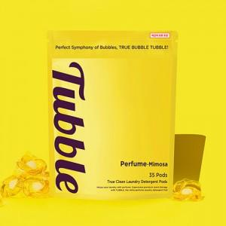 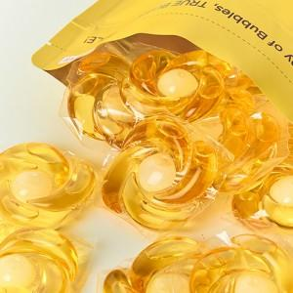

【상세/제작정보】 | 프리미엄 캡슐 세제입니다. 강한 세척력과 프랑스산 향료를 사용하여 향기가 3주간 지속 됩니다.

【인쇄/포장옵션】 | 스티커 / 포장불가능

【공급단가】 | 수량 | 50~ | 100~ | 500~ | 1,000~ | 3,000~
*VAT별도 | 단가 | 11,900원 | 11,700원 | 10,800원 | 10,700원 | 10,500원

【상품 URL】 | https://www.synergygift.co.kr:443/src/goods_detail.php?gdno=43131

